Červen
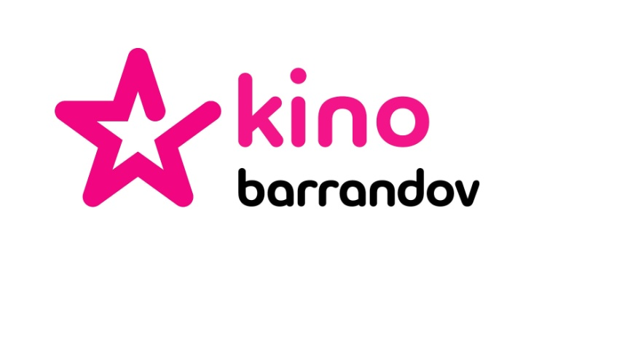

Ceník sponzoringu stanice KINO BARRANDOV
Červen 2018

1. Sponzoring pořadu
Pořad | Čas vysílání |  | Cena 1 díl/pořad |  |  |  |  | Maximální počet SV/ 1 pořad*
 | Den | Čas | 2x10" | 4x10" | 6x10" | 8x10" | 10x10"
Pořady - PT | Pondělí - Neděle | 17:00 - 24:00 | 25,000 Kč | 45,000 Kč | 60,000 Kč | 75,000 Kč | 90,000 Kč | 10
Pořady - OPT | Pondělí - Neděle | 24:00 - 17:00 | 20,000 Kč | 36,000 Kč | 48,000 Kč | 60,000 Kč | 72,000 Kč | 10

2. Sponzoring programu**
Pořad | Čas vysílání |  | Cena 1 vzkaz
 | Den | Čas | 1x10"
Sponzor programu - PT | Pondělí - Neděle | 17:00 - 24:00 | 12,000 Kč
Sponzor programu - OPT | Pondělí - Neděle | 24:00 - 17:00 | 10,000 Kč

3. Sponzoring upoutávek
Pořad | Premiéra |  | Cena 1 upoutávka
 | Den | Čas | 1x5"
Sponzorované upoutávky - PT | Pondělí - Neděle | 17:00 - 24:00 | 12,000 Kč
Sponzorované upoutávky - OPT | Pondělí - Neděle | 24:00 - 17:00 | 10,000 Kč

Poznámka:
*Počet bloků dle délky pořadu.
** Sponzor programu sponzoruje vysílání TV stanice Kino Barrandov nikoli konkrétní pořad.
Cena většího objemu sponzoringu či různých jeho kombinací je předmětem dalšího jednání.
Všechny uvedené ceny jsou bez DPH.

Ceník je platný od 24.5.2018.

